flytskjema
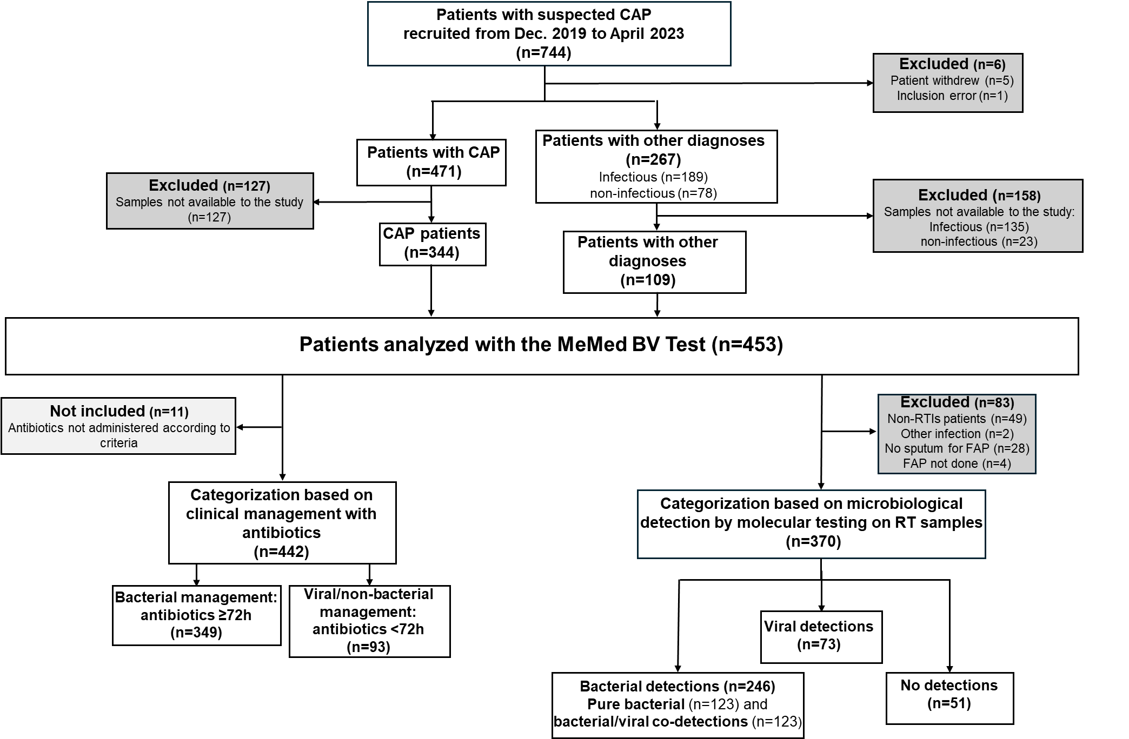

PS! Finnes non-RTI patients uten sputum også. Derfor endret på antallet for eksluderte i figuren.
Det er 3 pasienter uten infeksjoner hvor FAP ikke er gjort og 3 uten sputum

